PET-tháng
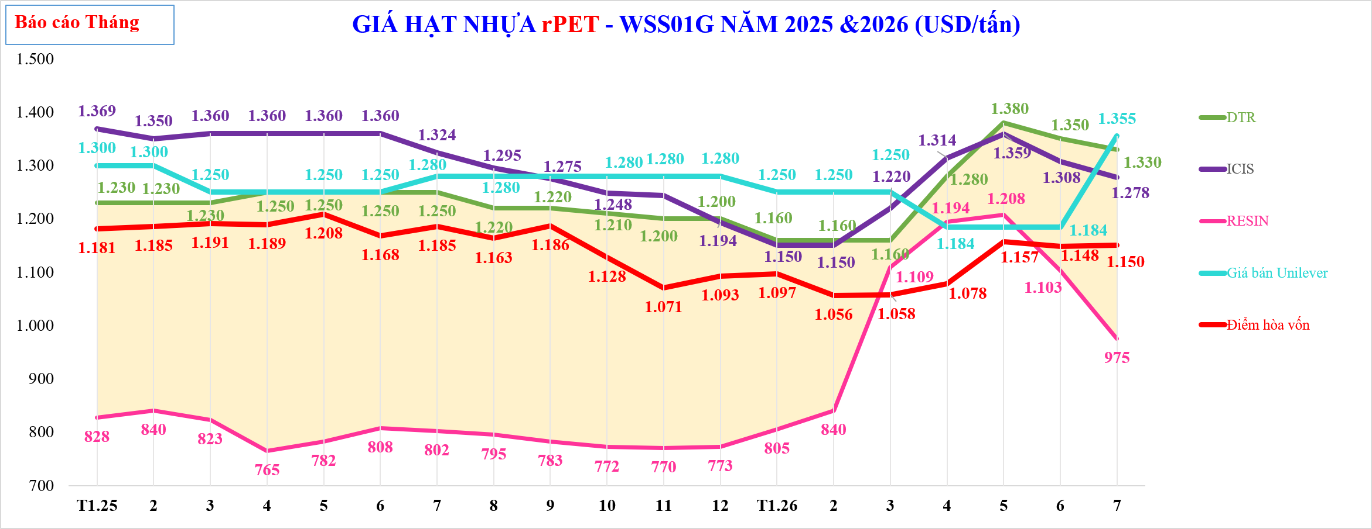

GIÁ HẠT NHỰA rPET - WSS01G NĂM 2025 &2026 (USD/tấn)
 | TTCP | CL | DTR | ICIS | RESIN | Giá bán Unilever | Giá keo dự báo |  | Điểm hòa vốn | ICIS FOB ĐNA - Giá Cao
 | $828 | $403 | $1,230 | $1,369 | $828 | 1,300 |  |  | 1,181
 | $840 | $390 | $1,230 | $1,350 | $840 | 1,300 |  |  | 1,185
 | $823 | $408 | $1,230 | $1,360 | $823 | 1,250 |  |  | 1,191
 | $765 | $485 | $1,250 | $1,360 | $765 | 1,250 |  |  | 1,189
 | $782 | $468 | $1,250 | $1,360 | $782 | 1,250 |  |  | 1,208
 | $808 | $443 | $1,250 | $1,360 | $808 | 1,250 |  |  | 1,168
 | $802 | $448 | $1,250 | $1,324 | $802 | 1,280 |  |  | 1,185
 | $795 | $425 | $1,220 | $1,295 | $795 | 1,280 |  |  | 1,163
 | $783 | $438 | $1,220 | $1,275 | $783 | 1,280 |  |  | 1,186
 | $772 | $438 | $1,210 | $1,248 | $772 | 1,280 |  |  | 1,128
 | $770 | $430 | $1,200 | $1,244 | $770 | 1,280 |  |  | 1,071
 | $773 | $428 | $1,200 | $1,194 | $773 | 1,280 |  |  | 1,093
 | $805 | $355 | $1,160 | $1,150 | $805 | 1,250 |  |  | 1,097
 | $840 | $320 | $1,160 | $1,150 | $840 | 1,250 |  |  | 1,056
 | $1,109 | $51 | $1,160 | $1,220 | $1,109 | 1,250 |  |  | 1,058
 | $1,194 | $86 | $1,280 | $1,314 | $1,194 | 1,184 |  |  | 1,078
 | $1,208 | $173 | $1,380 | $1,359 | $1,208 | 1,184 |  |  | 1,157
 | $1,103 | $248 | $1,350 | $1,308 | $1,103 | 1,184 |  |  | 1,148
 | $975 | $355 | $1,330 | $1,278 | $975 | 1,355 |  |  | 1,150

Tháng

PET_tuan
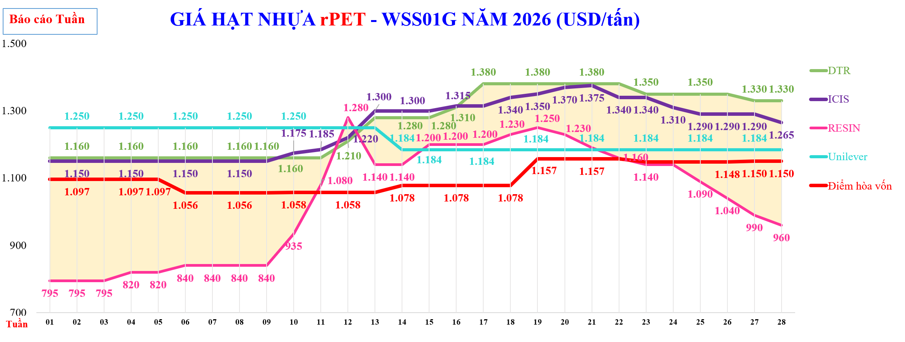

GIÁ HẠT NHỰA rPET - WSS01G NĂM 2026 (USD/tấn)
 | TTCP | CL | #REF! | DTR-Giá FOB rPET ISS01 | DTR | ICIS | RESIN | Unilever | DTR | Điểm hòa vốn có 25% rewash | Điểm hòa vốn | %
 | $795 | $365.0 |  |  | $1,160 | $1,150 | $795 | 1,250 |  |  | $1,097
 | $795 | $365.0 |  |  | $1,160 | $1,150 | $795 | 1,250 |  |  | $1,097
 | $795 | $365.0 |  |  | $1,160 | $1,150 | $795 | 1,250 |  |  | $1,097
 | $820 | $340.0 |  |  | $1,160 | $1,150 | $820 | 1,250 |  |  | $1,097
 | $820 | $340.0 |  |  | $1,160 | $1,150 | $820 | 1,250 |  |  | $1,097
 | $840 | $320.0 |  |  | $1,160 | $1,150 | $840 | 1,250 |  |  | $1,056
 | $840 | $320.0 |  |  | $1,160 | $1,150 | $840 | 1,250 |  |  | $1,056
 | $840 | $320.0 |  |  | $1,160 | $1,150 | $840 | 1,250 |  |  | $1,056
 | $840 | $320.0 |  |  | $1,160 | $1,150 | $840 | 1,250 |  |  | $1,056
 | $935 | $225.0 |  |  | $1,160 | $1,175 | $935 | 1,250 |  |  | $1,058
 | $1,080 | $80.0 |  |  | $1,160 | $1,185 | $1,080 | 1,250 |  |  | $1,058
 | $1,280 | ($70.0) |  |  | $1,210 | $1,220 | $1,280 | 1,250 |  |  | $1,058
 | $1,140 | $140.0 |  |  | $1,280 | $1,300 | $1,140 | 1,250 |  |  | $1,058
 | $1,140 | $140.0 |  |  | $1,280 | $1,300 | $1,140 | 1,184 |  |  | $1,078
 | $1,200 | $80.0 |  |  | $1,280 | $1,300 | $1,200 | 1,184 |  |  | $1,078
 | $1,200 | $110.0 |  |  | $1,310 | $1,315 | $1,200 | 1,184 |  |  | $1,078
 | $1,200 | $180.0 |  |  | $1,380 | $1,315 | $1,200 | 1,184 |  |  | $1,078
 | $1,230 | $150.0 |  |  | $1,380 | $1,340 | $1,230 | 1,184 |  |  | $1,078
 | $1,250 | $130.0 |  |  | $1,380 | $1,350 | $1,250 | 1,184 |  |  | $1,157
 | $1,230 | $150.0 |  |  | $1,380 | $1,370 | $1,230 | 1,184 |  |  | $1,157
 | $1,190 | $190.0 |  |  | $1,380 | $1,375 | $1,190 | 1,184 |  |  | $1,157
 | $1,160 | $220.0 |  |  | $1,380 | $1,340 | $1,160 | 1,184 |  |  | $1,157
 | $1,140 | $210.0 |  |  | $1,350 | $1,340 | $1,140 | 1,184 |  |  | $1,148
 | $1,140 | $210.0 |  |  | $1,350 | $1,310 | $1,140 | 1,184 |  |  | $1,148
 | $1,090 | $260.0 |  |  | $1,350 | $1,290 | $1,090 | 1,184 |  |  | $1,148
 | $1,040 | $310.0 |  |  | $1,350 | $1,290 | $1,040 | 1,184 |  |  | $1,148
 | $990 | $340.0 |  |  | $1,330 | $1,290 | $990 | 1,355 |  |  | $1,150
 | $960 | $370.0 |  |  | $1,330 | $1,265 | $960 | 1,355 |  |  | $1,150

PET Fiber_tháng
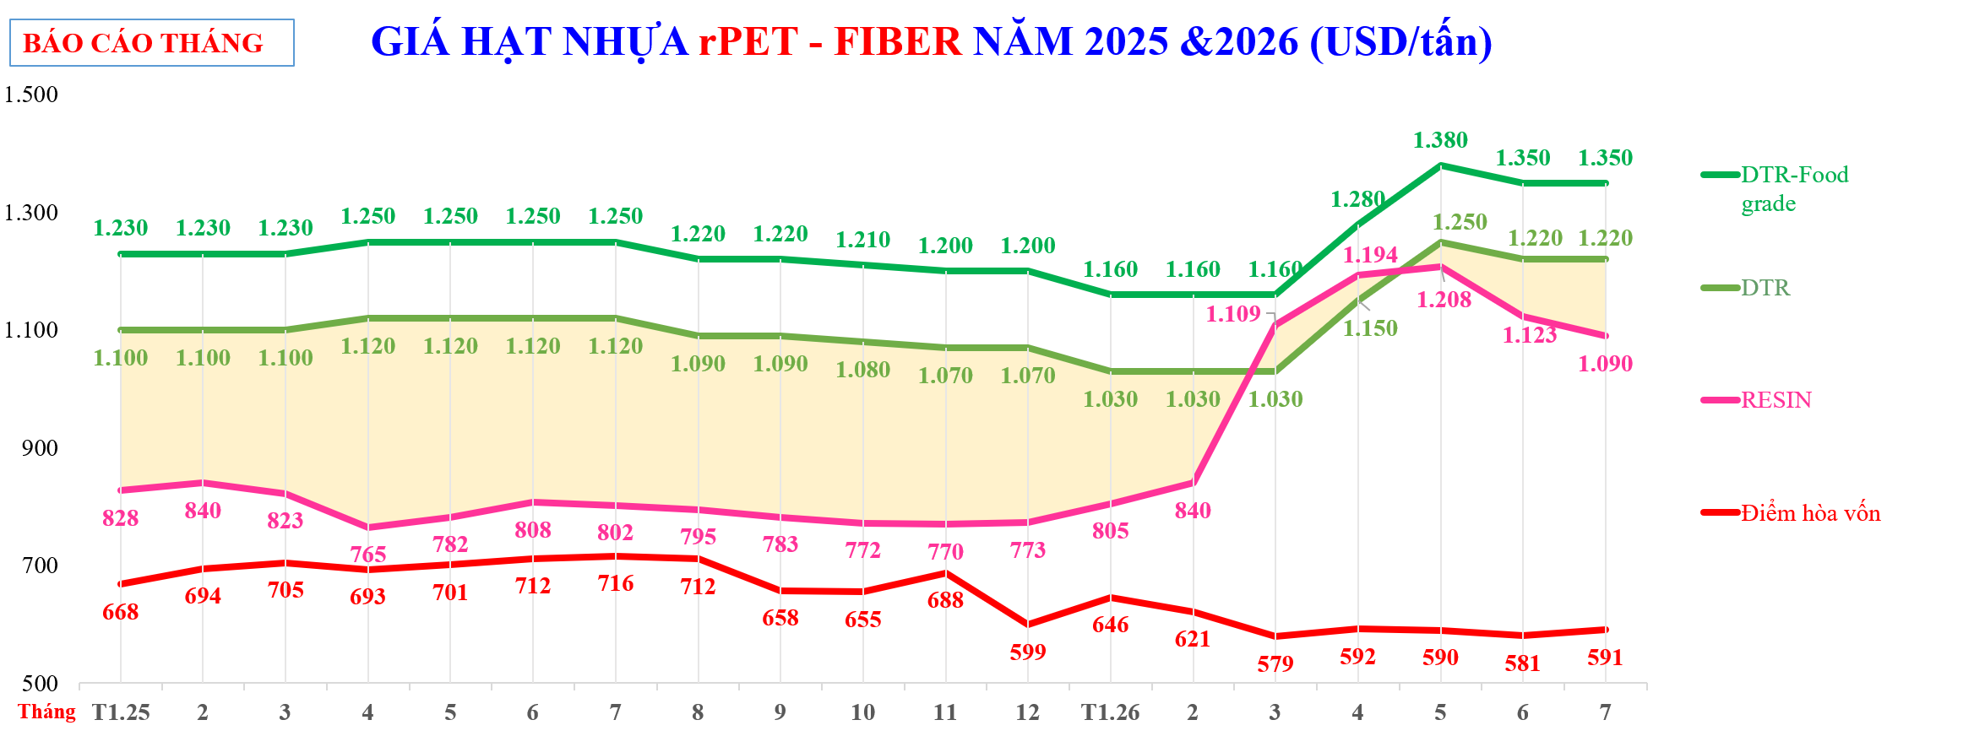

GIÁ HẠT NHỰA rPET - FIBER NĂM 2025 &2026 (USD/tấn)
 | TTCP | CL | DTR-Food grade | Giá bán đối thủ CHORI | Giá bán đối thủ Hyosung | DTR | RESIN | Điểm hòa vốn
 | 828 | $273 | 1,230 |  |  | 1,100 | 828 | 668
 | 840 | $260 | 1,230 |  |  | 1,100 | 840 | 694
 | 823 | $278 | 1,230 |  |  | 1,100 | 823 | 705
 | 765 | $355 | 1,250 |  |  | 1,120 | 765 | 693
 | 782 | $338 | 1,250 |  |  | 1,120 | 782 | 701
 | 808 | $313 | 1,250 |  |  | 1,120 | 808 | 712
 | 802 | $318 | 1,250 |  |  | 1,120 | 802 | 716
 | 795 | $295 | 1,220 |  |  | 1,090 | 795 | 712
 | 783 | $308 | 1,220 |  |  | 1,090 | 783 | 658
 | 772 | $308 | 1,210 |  |  | 1,080 | 772 | 655
 | 770 | $300 | 1,200 |  |  | 1,070 | 770 | 688
 | 773 | $298 | 1,200 |  |  | 1,070 | 773 | 599
 | 805 | $225 | 1,160 |  |  | 1,030 | 805 | 646
 | 840 | $190 | 1,160 |  |  | 1,030 | 840 | 621
 | 1,109 | ($79) | 1,160 |  |  | 1,030 | 1,109 | 579
 | 1,194 | ($44) | 1,280 |  |  | 1,150 | 1,194 | 592
 | 1,208 | $43 | 1,380 |  |  | 1,250 | 1,208 | 590
 | 1,103 | $118 | 1,350 |  |  | 1,220 | 1,103 | 581
 | 975 | $245 | 1,350 |  |  | 1,220 | 975 | 591

PET Fiber_tuan
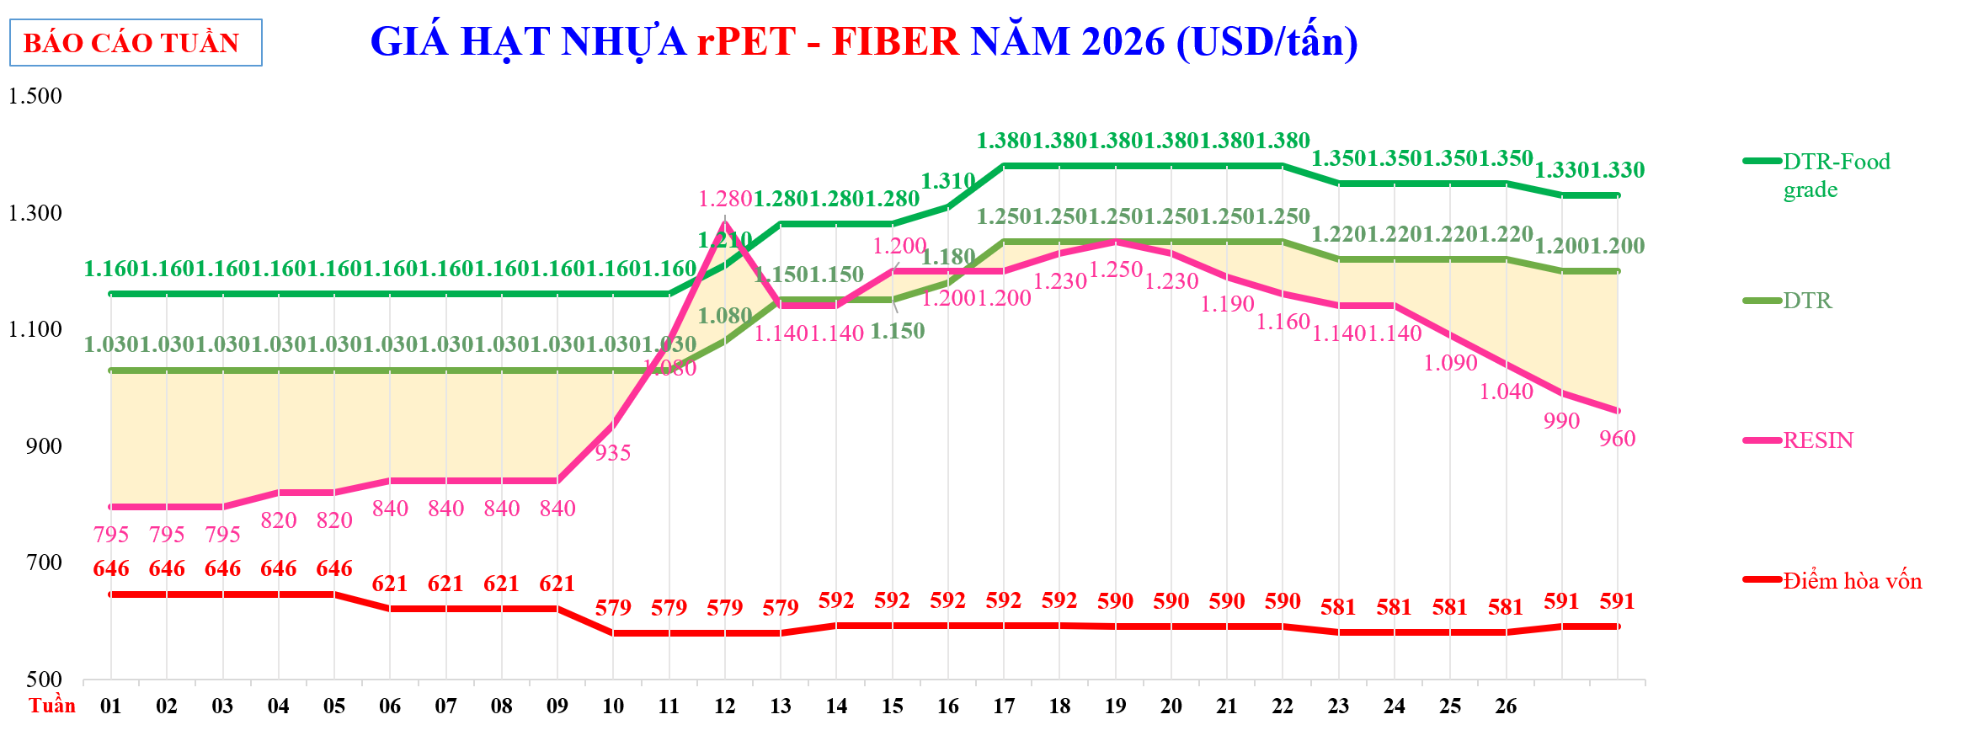

GIÁ HẠT NHỰA rPET - FIBER NĂM 2026 (USD/tấn)
 | TTCP |  |  |  | DTR-Food grade |  | Đối thủ CHORI |  | Đối thủ Hyosung |  | DTR |  | RESIN |  | Điểm hòa vốn
 | $795 |  | $235.0 | 7 | $1,160 | 01 |  | 01 |  | 01 | $1,030 | 01 | $795 | 01 | 646
 | $795 |  | $235.0 | 8 | $1,160 | 02 |  | 02 |  | 02 | $1,030 | 02 | $795 | 02 | 646
 | $795 |  | $235.0 | 9 | $1,160 | 03 |  | 03 |  | 03 | $1,030 | 03 | $795 | 03 | 646
 | $820 |  | $210.0 | 10 | $1,160 | 04 |  | 04 |  | 04 | $1,030 | 04 | $820 | 04 | 646
 | $820 |  | $210.0 | 11 | $1,160 | 05 |  | 05 |  | 05 | $1,030 | 05 | $820 | 05 | 646
 | $840 |  | $190.0 | 12 | $1,160 | 06 |  | 06 |  | 06 | $1,030 | 06 | $840 | 06 | 621
 | $840 |  | $190.0 | T1.26 | $1,160 | 07 |  | 07 |  | 07 | $1,030 | 07 | $840 | 07 | 621
 | $840 |  | $190.0 | 2 | $1,160 | 08 |  | 08 |  | 08 | $1,030 | 08 | $840 | 08 | 621
 | $840 |  | $190.0 | 3 | $1,160 | 09 |  | 09 |  | 09 | $1,030 | 09 | $840 | 09 | 621
 | $935 |  | $95.0 | 4 | $1,160 | 10 |  | 10 |  | 10 | $1,030 | 10 | $935 | 10 | 579
 | $1,080 |  | ($50.0) | 5 | $1,160 | 11 |  | 11 |  | 11 | $1,030 | 11 | $1,080 | 11 | 579
 | $1,280 |  | ($200.0) | 6 | $1,210 | 12 |  | 12 |  | 12 | $1,080 | 12 | $1,280 | 12 | 579
 | $1,140 |  | $10.0 | 7 | $1,280 | 13 |  | 13 |  | 13 | $1,150 | 13 | $1,140 | 13 | 579
 | $1,140 |  | $10.0 |  | $1,280 | 14 |  | 14 |  | 14 | $1,150 | 14 | $1,140 | 14 | 592
 | $1,200 |  | ($50.0) | Mã SP | $1,280 | 15 |  | 15 |  | 15 | $1,150 | 15 | $1,200 | 15 | 592
 | $1,200 |  | ($20.0) | Diễn giải | $1,310 | 16 |  | 16 |  | 16 | $1,180 | 16 | $1,200 | 16 | 592
 | $1,200 |  | $50.0 | 01 | $1,380 | 17 |  | 17 |  | 17 | $1,250 | 17 | $1,200 | 17 | 592
 | $1,230 |  | $20.0 | 02 | $1,380 | 18 |  | 18 |  | 18 | $1,250 | 18 | $1,230 | 18 | 592
 | $1,250 |  | $0.0 | 03 | $1,380 | 19 |  | 19 |  | 19 | $1,250 | 19 | $1,250 | 19 | 590
 | $1,230 |  | $20.0 | 04 | $1,380 | 20 |  | 20 |  | 20 | $1,250 | 20 | $1,230 | 20 | 590
 | $1,190 |  | $60.0 | 05 | $1,380 | 21 |  | 21 |  | 21 | $1,250 | 21 | $1,190 | 21 | 590
 | $1,160 |  | $90.0 | 06 | $1,380 | 22 |  | 22 |  | 22 | $1,250 | 22 | $1,160 | 22 | 590
 | $1,140 |  | $80.0 | 07 | $1,350 | 23 |  | 23 |  | 23 | $1,220 | 23 | $1,140 | 23 | 581
 | $1,140 |  | $80.0 | 08 | $1,350 | 24 |  | 24 |  | 24 | $1,220 | 24 | $1,140 | 24 | 581
 | $1,090 |  | $130.0 | 09 | $1,350 | 25 |  | 25 |  | 25 | $1,220 | 25 | $1,090 | 25 | 581
 | $1,040 |  | $180.0 | 10 | $1,350 | 26 |  | 26 |  | 26 | $1,220 | 26 | $1,040 | 26 | 581
 | $990 |  | $210.0 | 11 | $1,330 |  |  |  |  |  | $1,200 |  | $990 |  | 591
 | $960 |  | $240.0 | 12 | $1,330 |  |  |  |  |  | $1,200 |  | $960 |  | 591
 |  |  |  | 13
 |  |  |  | 14
 |  |  |  | 15
 |  |  |  | 16
 |  |  |  | 17
 |  |  |  | 18
 |  |  |  | 19
 |  |  |  | 20
 |  |  |  | 21
 |  |  |  | 22
 |  |  |  | 23
 |  |  |  | 24
 |  |  |  | 25
 |  |  |  | 26
 |  |  |  | 27
 |  |  |  | 28

HD thổi-tháng
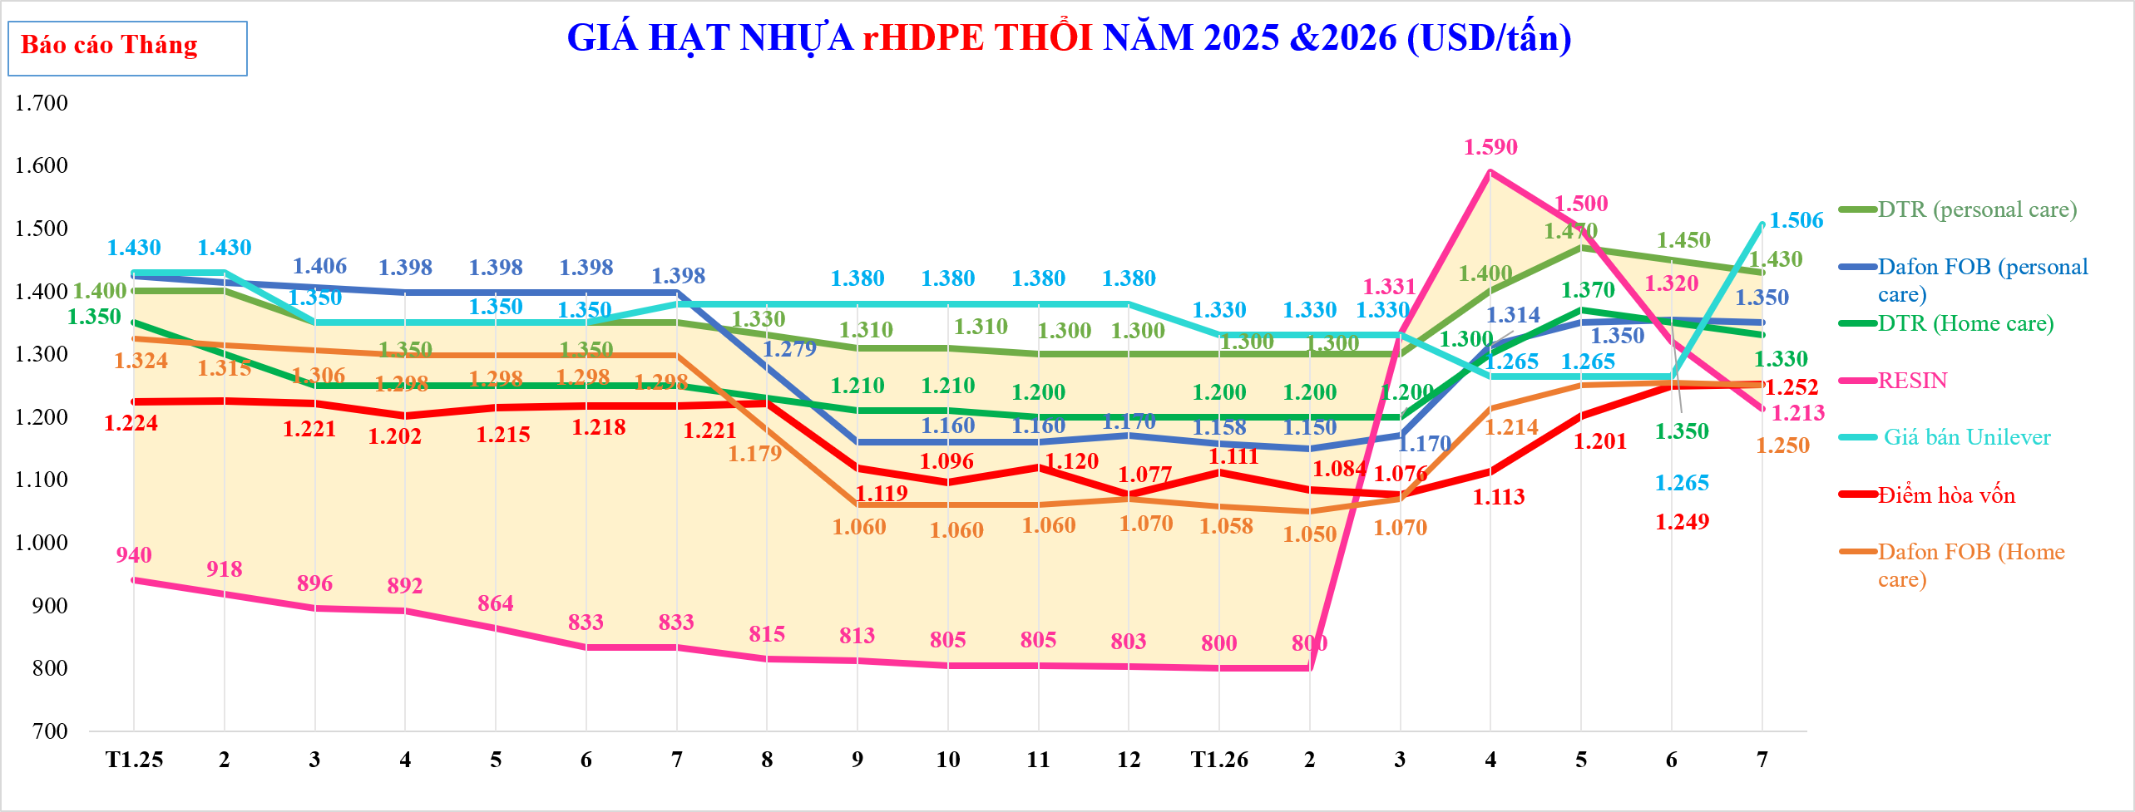

GIÁ HẠT NHỰA rHDPE THỔI NĂM 2025 &2026 (USD/tấn)
 | TTCP | CL | DTR-Giá FOB rHD xuất xưởng | Giá Dafon CIF_ĐNÁ rHD | DTR (personal care) | Dafon FOB (personal care) | DTR (Home care) | RESIN | Giá bán Unilever | Điểm hòa vốn | Dafon FOB (Home care) | Giá bán Dafong
 | $940 | $460 |  |  | $1,400 | $1,424 | $1,350 | $940 | 1,430 | $1,224 | $1,324
 | $918 | $482 |  |  | $1,400 | $1,415 | $1,300 | $918 | 1,430 | $1,225 | $1,315
 | $896 | $454 |  |  | $1,350 | $1,406 | $1,250 | $896 | 1,350 | $1,221 | $1,306
 | $892 | $459 |  |  | $1,350 | $1,398 | $1,250 | $892 | 1,350 | $1,202 | $1,298
 | $864 | $486 |  |  | $1,350 | $1,398 | $1,250 | $864 | 1,350 | $1,215 | $1,298
 | $833 | $517 |  |  | $1,350 | $1,398 | $1,250 | $833 | 1,350 | $1,218 | $1,298
 | $833 | $517 |  |  | $1,350 | $1,398 | $1,250 | $833 | 1,380 | $1,218 | $1,298
 | $815 | $515 |  |  | $1,330 | $1,279 | $1,230 | $815 | 1,380 | $1,221 | $1,179
 | $813 | $498 |  |  | $1,310 | $1,160 | $1,210 | $813 | 1,380 | $1,119 | $1,060
 | $805 | $505 |  |  | $1,310 | $1,160 | $1,210 | $805 | 1,380 | $1,096 | $1,060
 | $805 | $495 |  |  | $1,300 | $1,160 | $1,200 | $805 | 1,380 | $1,120 | $1,060
 | $803 | $498 |  |  | $1,300 | $1,170 | $1,200 | $803 | 1,380 | $1,077 | $1,070
 | $800 | $500 |  |  | $1,300 | $1,158 | $1,200 | $800 | 1,330 | $1,111 | $1,058
 | $800 | $500 |  |  | $1,300 | $1,150 | $1,200 | $800 | 1,330 | $1,084 | $1,050
 | $1,331 | ($31) |  |  | $1,300 | $1,170 | $1,200 | $1,331 | 1,330 | $1,076 | $1,070
 | $1,590 | ($190) |  |  | $1,400 | $1,314 | $1,300 | $1,590 | 1,265 | $1,113 | $1,214
 | $1,500 | ($30) |  |  | $1,470 | $1,350 | $1,370 | $1,500 | 1,265 | $1,201 | $1,250
 | $1,320 | $130 |  |  | $1,450 | $1,355 | $1,350 | $1,320 | 1,265 | $1,249 | $1,255
 | $1,213 | $217 |  |  | $1,430 | $1,350 | $1,330 | $1,213 | 1,506 | $1,252 | $1,250

Tháng

HD thổi_tuần
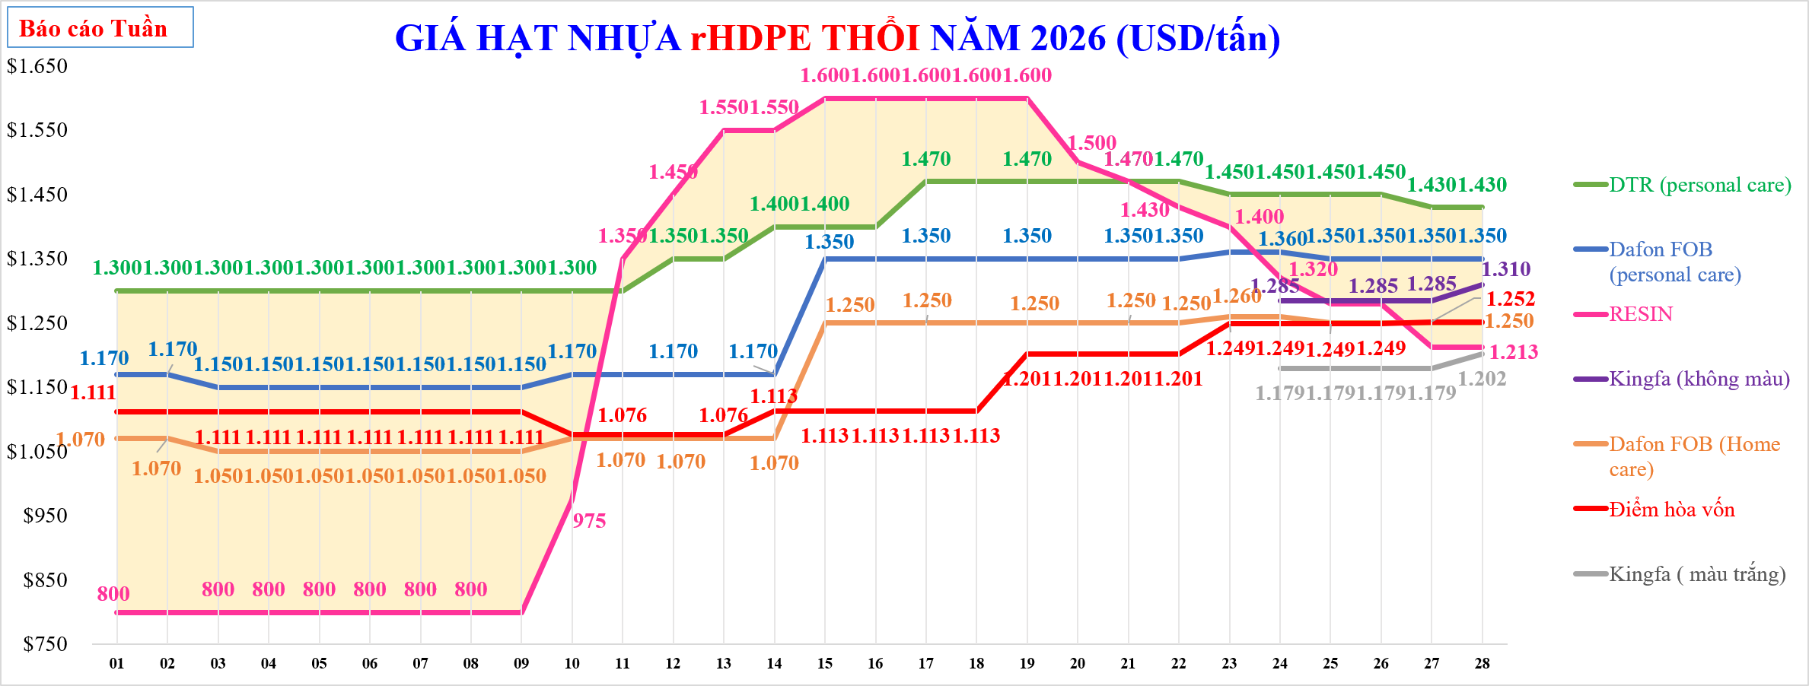

GIÁ HẠT NHỰA rHDPE THỔI NĂM 2026 (USD/tấn)
 | TTCP | CL | DTR (personal care) | Dafon FOB (personal care) | RESIN | Giá bán Unilever | Kingfa (không màu) | Dafon FOB (Home care) | Điểm hòa vốn | DTR (Home care) | DTR-Giá FOB rHD xuất xưởng | Điểm hòa vốn
 | $800 | $500.0 | 1,300 | $1,170 | $800 |  |  | $1,070 | $1,111
 | $800 | $500.0 | 1,300 | $1,170 | $800 |  |  | $1,070 | $1,111
 | $800 | $500.0 | 1,300 | $1,150 | $800 |  |  | $1,050 | $1,111
 | $800 | $500.0 | 1,300 | $1,150 | $800 |  |  | $1,050 | $1,111
 | $800 | $500.0 | 1,300 | $1,150 | $800 |  |  | $1,050 | $1,111
 | $800 | $500.0 | 1,300 | $1,150 | $800 |  |  | $1,050 | $1,111
 | $800 | $500.0 | 1,300 | $1,150 | $800 |  |  | $1,050 | $1,111
 | $800 | $500.0 | 1,300 | $1,150 | $800 |  |  | $1,050 | $1,111
 | $800 | $500.0 | 1,300 | $1,150 | $800 |  |  | $1,050 | $1,111
 | $975 | $325.0 | 1,300 | $1,170 | $975 |  |  | $1,070 | $1,076
 | $1,350 | ($50.0) | 1,300 | $1,170 | $1,350 |  |  | $1,070 | $1,076
 | $1,450 | ($100.0) | 1,350 | $1,170 | $1,450 |  |  | $1,070 | $1,076
 | $1,550 | ($200.0) | 1,350 | $1,170 | $1,550 |  |  | $1,070 | $1,076
 | $1,550 | ($150.0) | 1,400 | $1,170 | $1,550 |  |  | $1,070 | $1,113
 | $1,600 | ($200.0) | 1,400 | $1,350 | $1,600 |  |  | $1,250 | $1,113
 | $1,600 | ($200.0) | 1,400 | $1,350 | $1,600 |  |  | $1,250 | $1,113
 | $1,600 | ($130.0) | 1,470 | $1,350 | $1,600 |  |  | $1,250 | $1,113
 | $1,600 | ($130.0) | 1,470 | $1,350 | $1,600 |  |  | $1,250 | $1,113
 | $1,600 | ($130.0) | 1,470 | $1,350 | $1,600 |  |  | $1,250 | $1,201
 | $1,500 | ($30.0) | 1,470 | $1,350 | $1,500 |  |  | $1,250 | $1,201
 | $1,470 | $0.0 | 1,470 | $1,350 | $1,470 |  |  | $1,250 | $1,201
 | $1,430 | $40.0 | 1,470 | $1,350 | $1,430 |  |  | $1,250 | $1,201
 | $1,400 | $50.0 | 1,450 | $1,360 | $1,400 |  |  | $1,260 | $1,249
 | $1,320 | $130.0 | 1,450 | $1,360 | $1,320 |  | $1,285 | $1,260 | $1,249
 | $1,280 | $170.0 | 1,450 | $1,350 | $1,280 |  | $1,285 | $1,250 | $1,249
 | $1,280 | $170.0 | 1,450 | $1,350 | $1,280 |  | $1,285 | $1,250 | $1,249
 | $1,213 | $217.0 | 1,430 | $1,350 | $1,213 |  | $1,285 | $1,250 | $1,252
 | $1,213 | $217.0 | 1,430 | $1,350 | $1,213 |  | $1,310 | $1,250 | $1,252

Tuần

HD Ép-tháng
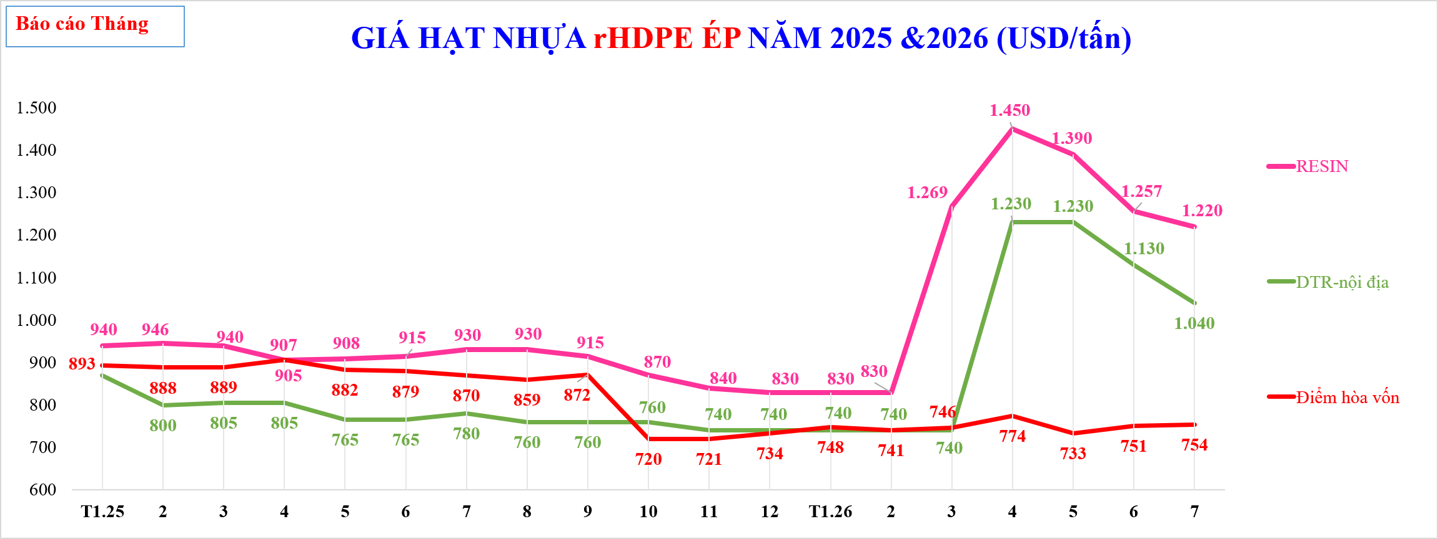

GIÁ HẠT NHỰA rHDPE ÉP NĂM 2025 &2026 (USD/tấn)
 | RESIN | DTR-nội địa | Điểm hòa vốn | Hạt rHD ép (Châu Âu)-ICIS | Điểm hòa vốn sử dụng 100% Olefin
T1.25 | 940 | $870 | 893
2 | 946 | $800 | 888
3 | 940 | $805 | 889
4 | 905 | $805 | 907
5 | 908 | $765 | 882
6 | 915 | $765 | 879
7 | 930 | $780 | 870
8 | 930 | $760 | 859
9 | 915 | $760 | 872
10 | 870 | $760 | 720
11 | 840 | $740 | 721
12 | 830 | $740 | 734
T1.26 | 830 | $740 | 748
2 | 830 | $740 | 741
3 | 1,269 | $740 | 746
4 | 1,450 | $1,230 | 774
5 | 1,390 | $1,230 | 733
6 | 1,248 | $1,130 | 751
7 | 1,055 | $1,040 | 754

Tháng

HD Ép_tuần
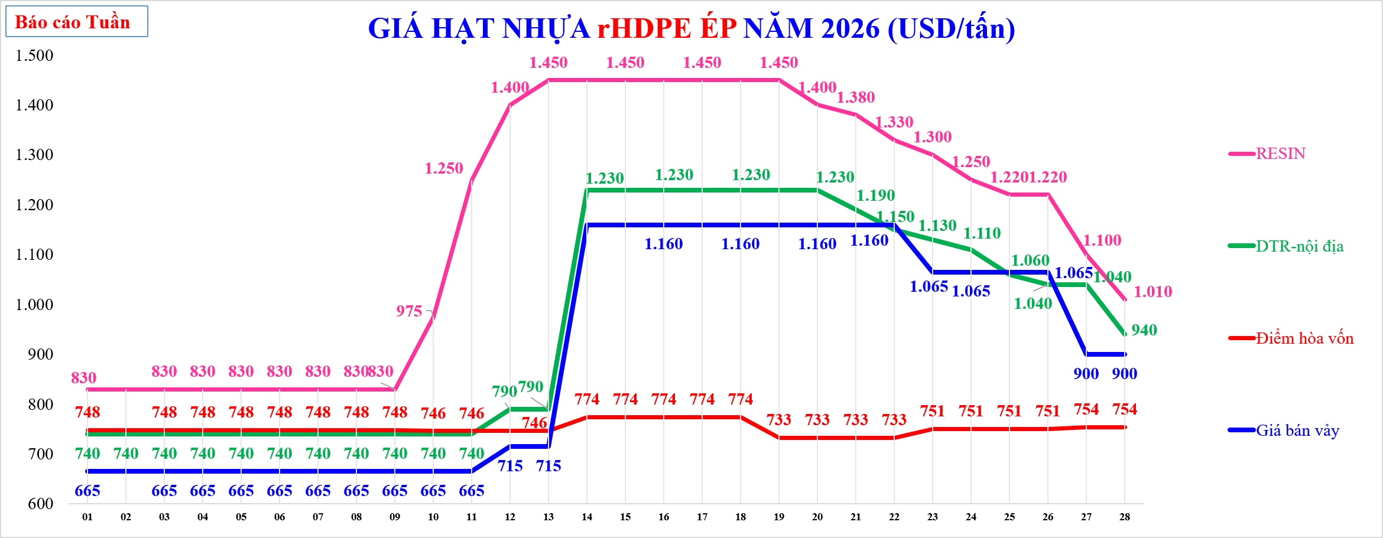

GIÁ HẠT NHỰA rHDPE ÉP NĂM 2026 (USD/tấn)
 | TTCP | CL | Hạt rHD ép (Châu Âu)-ICIS | DTR FOB rHD Ép- màu trắng& đỏ | DTR-xuất hóa đơn (màu trắng& đỏ) | DTR (PTBV) | RESIN | % | DTR-nội địa | Điểm hòa vốn | Điểm hòa vốn sử dụng 100% Olefin | Giá bán vảy
 |  |  |  |  |  |  | 830.0 |  | $740 | 748 |  | 665
 |  |  |  |  |  |  | 830.0 |  | $740 | 748 |  | 665
 |  |  |  |  |  |  | 830.0 |  | $740 | 748 |  | 665
 |  |  |  |  |  |  | 830.0 |  | $740 | 748 |  | 665
 |  |  |  |  |  |  | 830.0 |  | $740 | 748 |  | 665
 |  |  |  |  |  |  | 830.0 |  | $740 | 748 |  | 665
 |  |  |  |  |  |  | 830.0 |  | $740 | 748 |  | 665
 |  |  |  |  |  |  | 830.0 |  | $740 | 748 |  | 665
 |  |  |  |  |  |  | 830.0 |  | $740 | 748 |  | 665
 |  |  |  |  |  |  | 975.0 |  | $740 | 746 |  | 665
 |  |  |  |  |  |  | 1250.0 |  | $740 | 746 |  | 665
 |  |  |  |  |  |  | 1400.0 |  | $790 | 746 |  | 715
 |  |  |  |  |  |  | 1450.0 |  | $790 | 746 |  | 715
 |  |  |  |  |  |  | 1450.0 |  | $1,230 | 774 |  | 1160
 |  |  |  |  |  |  | 1450.0 |  | $1,230 | 774 |  | 1160
 |  |  |  |  |  |  | 1450.0 |  | $1,230 | 774 |  | 1160
 |  |  |  |  |  |  | 1450.0 |  | $1,230 | 774 |  | 1160
 |  |  |  |  |  |  | 1450.0 |  | $1,230 | 774 |  | 1160
 |  |  |  |  |  |  | 1450.0 |  | $1,230 | 733 |  | 1160
 |  |  |  |  |  |  | 1400.0 |  | $1,230 | 733 |  | 1160
 |  |  |  |  |  |  | 1380.0 |  | $1,190 | 733 |  | 1160
 |  |  |  |  |  |  | 1330.0 |  | $1,150 | 733 |  | 1160
 |  |  |  |  |  |  | 1300.0 |  | $1,130 | 751 |  | 1065
 |  |  |  |  |  |  | 1250.0 |  | $1,110 | 751 |  | 1065
 |  |  |  |  |  |  | 1220.0 |  | $1,060 | 751 |  | 1065
 |  |  |  |  |  |  | 1220.0 |  | $1,040 | 751 |  | 1065
 |  |  |  |  |  |  | 1100.0 |  | $1,040 | 754 |  | 900
 |  |  |  |  |  |  | 1010.0 |  | $940 | 754 |  | 900

Tuần

PP-tháng
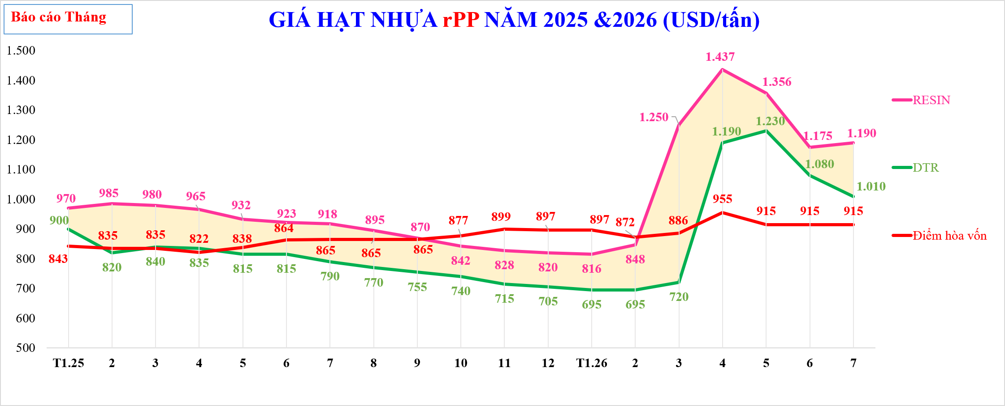

GIÁ HẠT NHỰA rPP NĂM 2025 &2026 (USD/tấn)
 | TTCP | CL | Diễn giải | Vảy PP tuyển | RESIN | Vảy PP tuyển | Vảy PP tuyển mua ngoài - ICIS | Hạt màu (Châu Âu) - ICIS | DTR | Điểm hòa vốn | Hạt đen (Châu Âu) - ICIS | %
 | 970 | ($70) |  |  | 970 |  |  |  | $900 | $843
 | 985 | ($165) |  |  | 985 |  |  |  | $820 | $835
 | 980 | ($140) |  |  | 980 |  |  |  | $840 | $835
 | 965 | ($130) |  |  | 965 |  |  |  | $835 | $822
 | 932 | ($117) |  |  | 932 |  |  |  | $815 | $838
 | 923 | ($108) |  |  | 923 |  |  |  | $815 | $864
 | 918 | ($129) |  |  | 918 |  |  |  | $790 | $865
 | 895 | ($126) |  |  | 895 |  |  |  | $770 | $865
 | 870 | ($116) |  |  | 870 |  |  |  | $755 | $865
 | 842 | ($102) |  |  | 842 |  |  |  | $740 | $877
 | 828 | ($113) |  |  | 828 |  |  |  | $715 | $899
 | 820 | ($115) |  |  | 820 |  |  |  | $705 | $897
 | 816 | ($121) |  |  | 816 |  |  |  | $695 | $897
 | 848 | ($153) |  |  | 848 |  |  |  | $695 | $872
 | 1,250 | ($530) |  |  | 1,250 |  |  |  | $720 | $886
 | 1,437 | ($247) |  |  | 1,437 |  |  |  | $1,190 | $955
 | 1,356 | ($126) |  |  | 1,356 |  |  |  | $1,230 | $915
 | 1,175 | ($95) |  |  | 1,175 |  |  |  | $1,080 | $915
 | 1,025 | ($15) |  |  | 1,025 |  |  |  | $1,010 | $915

Tháng

PP_tuần
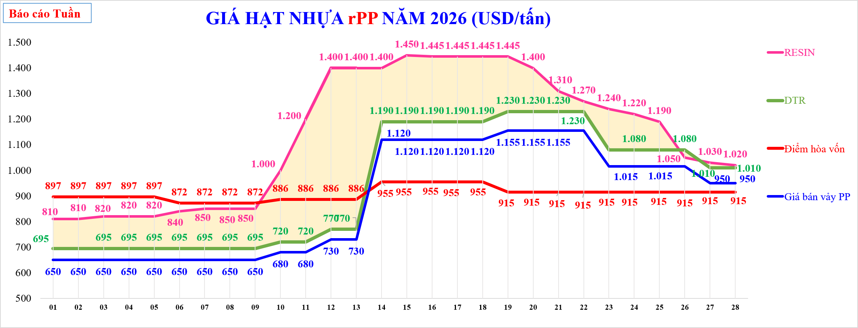

GIÁ HẠT NHỰA rPP NĂM 2026 (USD/tấn)
 | TTCP | CL | Diễn giải | Giá bán vảy PP | Vảy PP tuyển | RESIN | Vảy PP tuyển mua ngoài - ICIS | Hạt màu (Châu Âu) - ICIS | DTR | Điểm hòa vốn | Hạt đen (Châu Âu) - ICIS | %
 | $810.0 | ($115) |  |  |  | $810 |  |  | $695 | $897
 | $810.0 | ($115) |  |  |  | $810 |  |  | $695 | $897
 | $820.0 | ($125) |  |  |  | $820 |  |  | $695 | $897
 | $820.0 | ($125) |  |  |  | $820 |  |  | $695 | $897
 | $820.0 | ($125) |  |  |  | $820 |  |  | $695 | $897
 | $840.0 | ($145) |  |  |  | $840 |  |  | $695 | $872
 | $850.0 | ($155) |  |  |  | $850 |  |  | $695 | $872
 | $850.0 | ($155) |  |  |  | $850 |  |  | $695 | $872
 | $850.0 | ($155) |  |  |  | $850 |  |  | $695 | $872
 | $1000.0 | ($280) |  |  |  | $1,000 |  |  | $720 | $886
 | $1200.0 | ($480) |  |  |  | $1,200 |  |  | $720 | $886
 | $1400.0 | ($630) |  |  |  | $1,400 |  |  | $770 | $886
 | $1400.0 | ($630) |  |  |  | $1,400 |  |  | $770 | $886
 | $1400.0 | ($210) |  |  |  | $1,400 |  |  | $1,190 | $955
 | $1450.0 | ($260) |  |  |  | $1,450 |  |  | $1,190 | $955
 | $1445.0 | ($255) |  |  |  | $1,445 |  |  | $1,190 | $955
 | $1445.0 | ($255) |  |  |  | $1,445 |  |  | $1,190 | $955
 | $1445.0 | ($255) |  |  |  | $1,445 |  |  | $1,190 | $955
 | $1445.0 | ($215) |  |  |  | $1,445 |  |  | $1,230 | $915
 | $1400.0 | ($170) |  |  |  | $1,400 |  |  | $1,230 | $915
 | $1310.0 | ($80) |  |  |  | $1,310 |  |  | $1,230 | $915
 | $1270.0 | ($40) |  |  |  | $1,270 |  |  | $1,230 | $915
 | $1240.0 | ($160) |  |  |  | $1,240 |  |  | $1,080 | $915
 | $1220.0 | ($140) |  |  |  | $1,220 |  |  | $1,080 | $915
 | $1190.0 | ($110) |  |  |  | $1,190 |  |  | $1,080 | $915
 | $1050.0 | $30 |  |  |  | $1,050 |  |  | $1,080 | $915
 | $1030.0 | ($20) |  |  |  | $1,030 |  |  | $1,010 | $915
 | $1020.0 | ($10) |  |  |  | $1,020 |  |  | $1,010 | $915

Tuần

Vảy PP_tháng
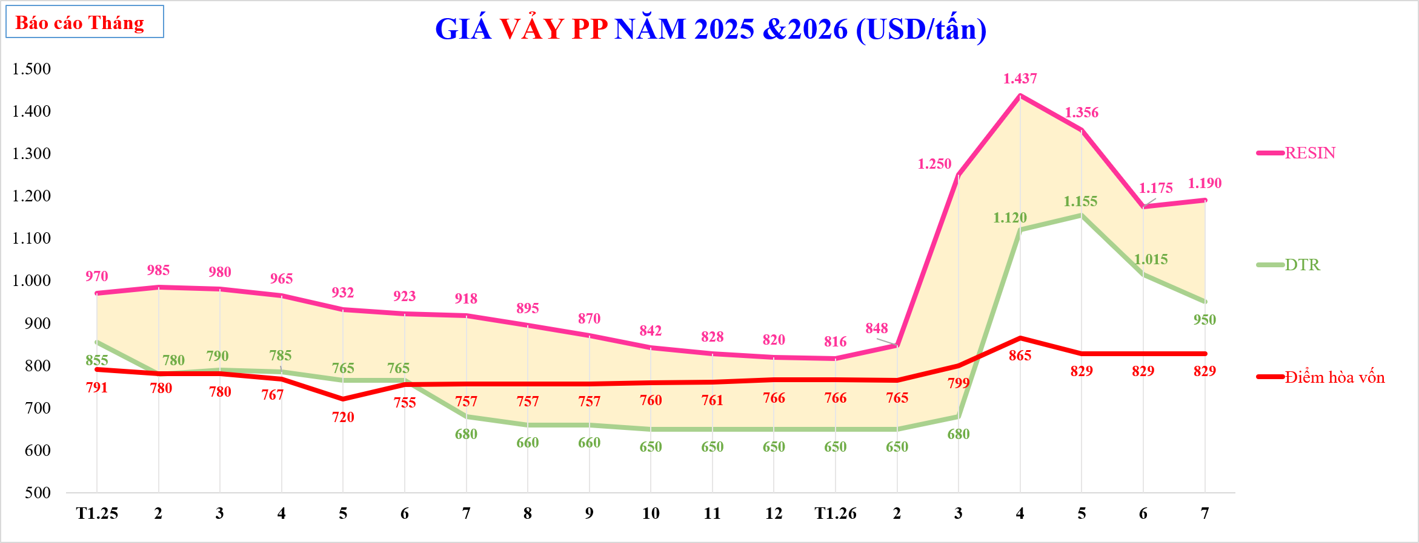

GIÁ VẢY PP NĂM 2025 &2026 (USD/tấn)
 | TTCP | CL | Diễn giải | RESIN | DTR | % | Điểm hòa vốn
 | 970 | ($115) |  | 970 | $855 |  | 791
 | 985 | ($205) |  | 985 | $780 |  | 780
 | 980 | ($190) |  | 980 | $790 |  | 780
 | 965 | ($180) |  | 965 | $785 |  | 767
 | 932 | ($167) |  | 932 | $765 |  | 720
 | 923 | ($158) |  | 923 | $765 |  | 755
 | 918 | ($238) |  | 918 | $680 |  | 757
 | 895 | ($235) |  | 895 | $660 |  | 757
 | 870 | ($210) |  | 870 | $660 |  | 757
 | 842 | ($192) |  | 842 | $650 |  | 760
 | 828 | ($178) |  | 828 | $650 |  | 761
 | 820 | ($170) |  | 820 | $650 |  | 766
 | 816 | ($166) |  | 816 | $650 |  | 766
 | 848 | ($198) |  | 848 | $650 |  | 765
 | 1,250 | ($570) |  | 1,250 | $680 |  | 799
 | 1,437 | ($317) |  | 1,437 | $1,120 |  | 865
 | 1,356 | ($201) |  | 1,356 | $1,155 |  | 829
 | 1,175 | ($160) |  | 1,175 | $1,015 |  | 829
 | 1,025 | ($75) |  | 1,025 | $950 |  | 829

Tháng

Vảy PP_tuần
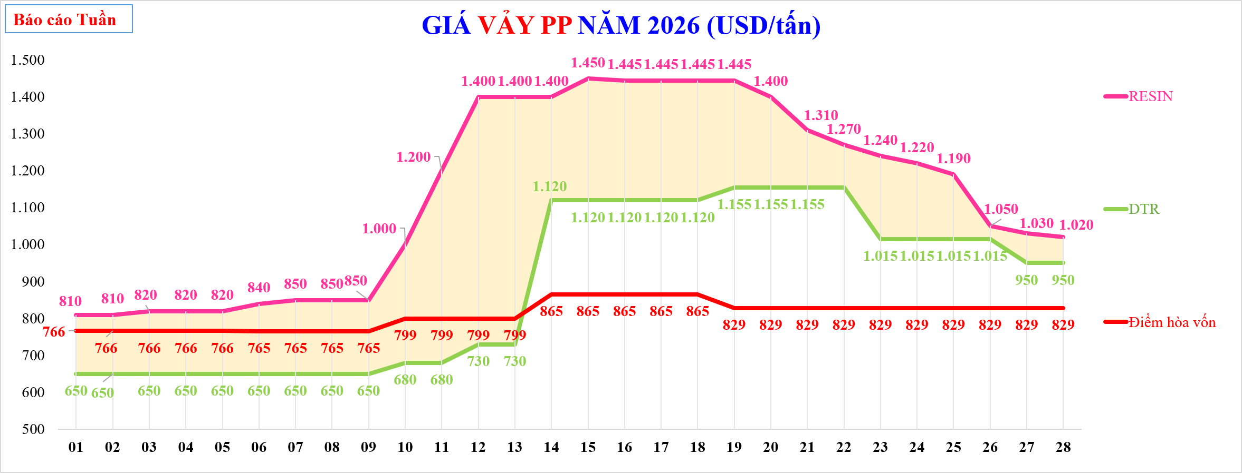

GIÁ VẢY PP NĂM 2026 (USD/tấn)
 | TTCP | CL | Diễn giải | RESIN | DTR | % | Điểm hòa vốn
 | $810 | ($160.0) |  | $810 | $650 |  | 766
 | $810 | ($160.0) |  | $810 | $650 |  | 766
 | $820 | ($170.0) |  | $820 | $650 |  | 766
 | $820 | ($170.0) |  | $820 | $650 |  | 766
 | $820 | ($170.0) |  | $820 | $650 |  | 766
 | $840 | ($190.0) |  | $840 | $650 |  | 765
 | $850 | ($200.0) |  | $850 | $650 |  | 765
 | $850 | ($200.0) |  | $850 | $650 |  | 765
 | $850 | ($200.0) |  | $850 | $650 |  | 765
 | $1,000 | ($320.0) |  | $1,000 | $680 |  | 799
 | $1,200 | ($520.0) |  | $1,200 | $680 |  | 799
 | $1,400 | ($670.0) |  | $1,400 | $730 |  | 799
 | $1,400 | ($670.0) |  | $1,400 | $730 |  | 799
 | $1,400 | ($280.0) |  | $1,400 | $1,120 |  | 865
 | $1,450 | ($330.0) |  | $1,450 | $1,120 |  | 865
 | $1,445 | ($325.0) |  | $1,445 | $1,120 |  | 865
 | $1,445 | ($325.0) |  | $1,445 | $1,120 |  | 865
 | $1,445 | ($325.0) |  | $1,445 | $1,120 |  | 865
 | $1,445 | ($290.0) |  | $1,445 | $1,155 |  | 829
 | $1,400 | ($245.0) |  | $1,400 | $1,155 |  | 829
 | $1,310 | ($155.0) |  | $1,310 | $1,155 |  | 829
 | $1,270 | ($115.0) |  | $1,270 | $1,155 |  | 829
 | $1,240 | ($225.0) |  | $1,240 | $1,015 |  | 829
 | $1,220 | ($205.0) |  | $1,220 | $1,015 |  | 829
 | $1,190 | ($175.0) |  | $1,190 | $1,015 |  | 829
 | $1,050 | ($35.0) |  | $1,050 | $1,015 |  | 829
 | $1,030 | ($80.0) |  | $1,030 | $950 |  | 829
 | $1,020 | ($70.0) |  | $1,020 | $950 |  | 829

Tuần

Vảy HD ÉP_tháng
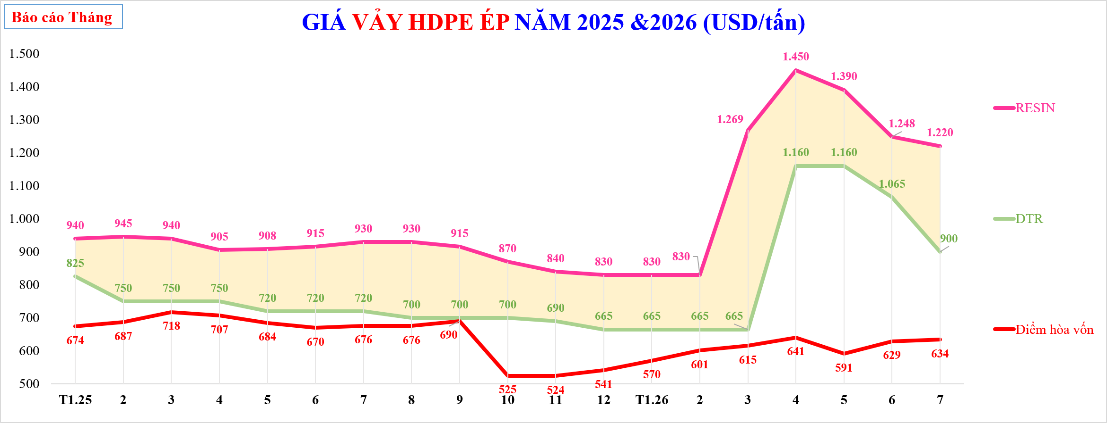

GIÁ VẢY HDPE ÉP NĂM 2025 &2026 (USD/tấn)
 | TTCP | CL | RESIN | DTR | Điểm hòa vốn | %
 | 940 | ($115) | 940 | $825 | 674
 | 945 | ($195) | 945 | $750 | 687
 | 940 | ($190) | 940 | $750 | 718
 | 905 | ($155) | 905 | $750 | 707
 | 908 | ($188) | 908 | $720 | 684
 | 915 | ($195) | 915 | $720 | 670
 | 930 | ($210) | 930 | $720 | 676
 | 930 | ($230) | 930 | $700 | 676
 | 915 | ($215) | 915 | $700 | 690
 | 870 | ($170) | 870 | $700 | 525
 | 840 | ($150) | 840 | $690 | 524
 | 830 | ($165) | 830 | $665 | 541
 | 830 | ($165) | 830 | $665 | 570
 | 830 | ($165) | 830 | $665 | 601
 | 1,269 | ($604) | 1,269 | $665 | 615
 | 1,450 | ($290) | 1,450 | $1,160 | 641
 | 1,390 | ($230) | 1,390 | $1,160 | 591
 | 1,248 | ($183) | 1,248 | $1,065 | 629
 | 1,055 | ($155) | 1,055 | $900 | 634

Tháng

Vảy HD ÉP_tuần
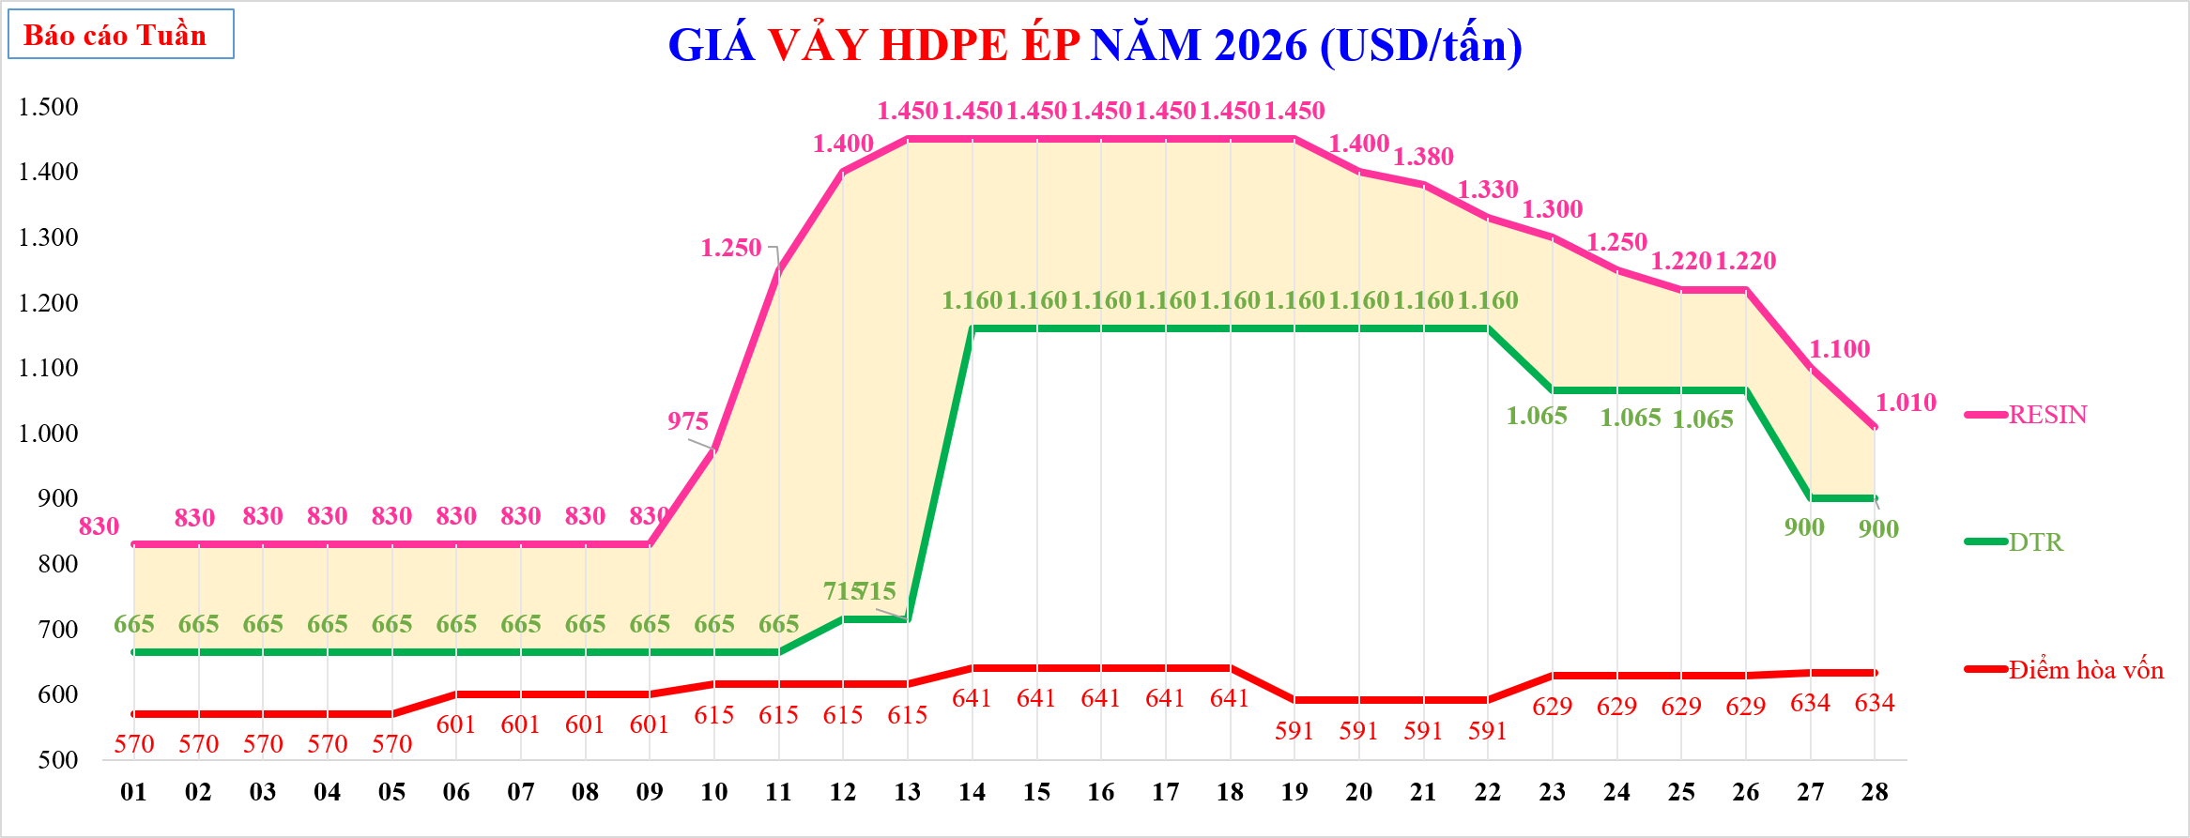

GIÁ VẢY HDPE ÉP NĂM 2026 (USD/tấn)
 | TTCP |  | CL |  | RESIN |  | DTR |  | Điểm hòa vốn |  | %
 | $830 |  | ($165.0) | 01 | $830 | 01 | $665 | 01 | 570 | 48 | -20%
 | $830 |  | ($165.0) | 02 | $830 | 02 | $665 | 02 | 570 | 49 | -20%
 | $830 |  | ($165.0) | 03 | $830 | 03 | $665 | 03 | 570 | 50 | -20%
 | $830 |  | ($165.0) | 04 | $830 | 04 | $665 | 04 | 570 | 51 | -20%
 | $830 |  | ($165.0) | 05 | $830 | 05 | $665 | 05 | 570 | 52 | -20%
 | $830 |  | ($165.0) | 06 | $830 | 06 | $665 | 06 | 601 |  | -20%
 | $830 |  | ($165.0) | 07 | $830 | 07 | $665 | 07 | 601 |  | -20%
 | $830 |  | ($165.0) | 08 | $830 | 08 | $665 | 08 | 601 |  | -20%
 | $830 |  | ($165.0) | 09 | $830 | 09 | $665 | 09 | 601 |  | -20%
 | $975 |  | ($310.0) | 10 | $975 | 10 | $665 | 10 | 615 |  | -32%
 | $1,250 |  | ($585.0) | 11 | $1,250 | 11 | $665 | 11 | 615 |  | -47%
 | $1,400 |  | ($685.0) | 12 | $1,400 | 12 | $715 | 12 | 615 |  | -49%
 | $1,450 |  | ($735.0) | 13 | $1,450 | 13 | $715 | 13 | 615
 | $1,450 |  | ($290.0) | 14 | $1,450 | 14 | $1,160 | 14 | 641
 | $1,450 |  | ($290.0) | 15 | $1,450 | 15 | $1,160 | 15 | 641
 | $1,450 |  | ($290.0) | 16 | $1,450 | 16 | $1,160 | 16 | 641
 | $1,450 |  | ($290.0) | 17 | $1,450 | 17 | $1,160 | 17 | 641
 | $1,450 |  | ($290.0) | 18 | $1,450 | 18 | $1,160 | 18 | 641
 | $1,450 |  | ($290.0) | 19 | $1,450 | 19 | $1,160 | 19 | 591
 | $1,400 |  | ($240.0) | 20 | $1,400 | 20 | $1,160 | 20 | 591
 | $1,380 |  | ($220.0) | 21 | $1,380 | 21 | $1,160 | 21 | 591
 | $1,330 |  | ($170.0) | 22 | $1,330 | 22 | $1,160 | 22 | 591
 | $1,300 |  | ($235.0) | 23 | $1,300 | 23 | $1,065 | 23 | 629
 | $1,250 |  | ($185.0) | 24 | $1,250 | 24 | $1,065 | 24 | 629
 | $1,220 |  | ($155.0) | 25 | $1,220 | 25 | $1,065 | 25 | 629
 | $1,220 |  | ($155.0) | 26 | $1,220 | 26 | $1,065 | 26 | 629
 | $1,100 |  | ($200.0) | 27 | $1,100 | 27 | $900 | 27 | 634
 | $1,010 |  | ($110.0) | 28 | $1,010 | 28 | $900 | 28 | 634

Tuần

